N.75-2567
ภาพถ่ายและรูปตัดขวางลำน้ำสถานีสำรวจอุทกวิทยาน้ำว้า (N.75)
สะพานท่าลี่ ต.ขึ่ง อ.เวียงสา จ.น่าน ปี 2567
 |  |  |  |  |  |  |  |  |  |  |  | 2566 |  |  | 2567
 |  |  |  |  |  |  |  |  |  |  |  | สำรวจเมื่อ 19 ม.ค.2566 |  |  | สำรวจเมื่อ 9 ม.ค.2567
 |  |  |  |  |  |  |  |  |  |  |  | ระยะ | ระดับ | ผิวน้ำ | ระยะ | ระดับ | ผิวน้ำ
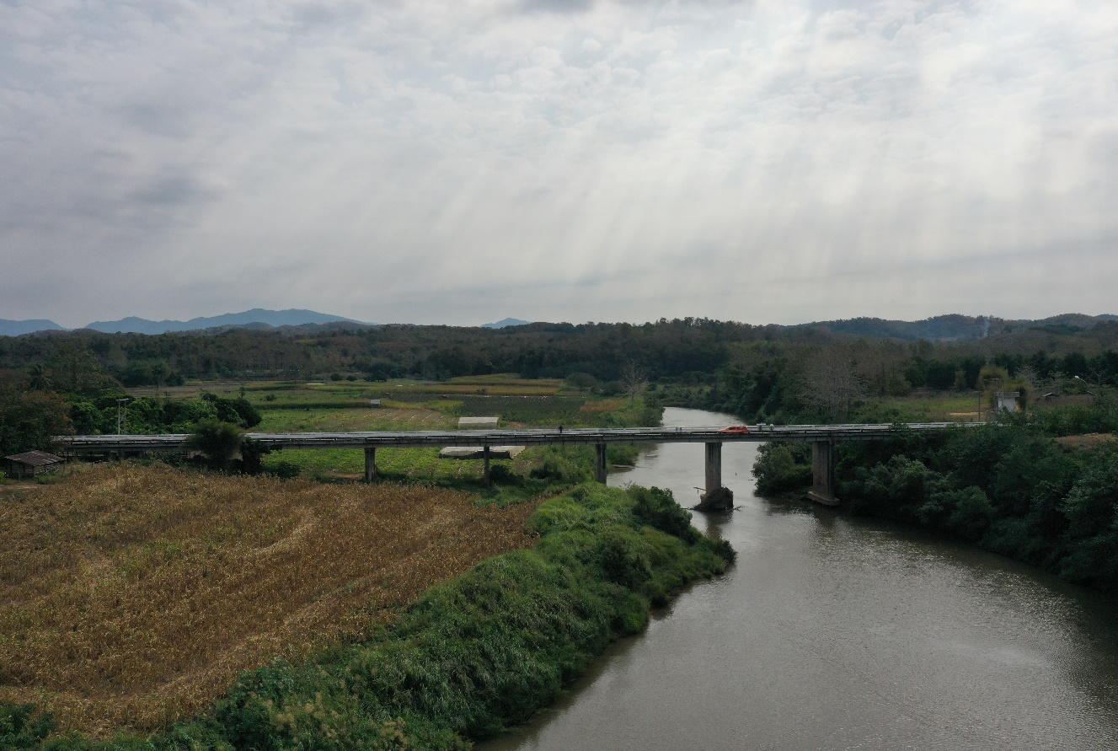
 |  |  |  |  |  |  |  |  |  |  |  | -50 | 196.618 | 184.145 | -50 | 196.605 | 184.225
 |  |  |  |  |  |  |  |  |  |  |  | -40 | 196.653 | 184.145 | -40 | 196.670 | 184.225
 |  |  |  |  |  |  |  |  |  |  |  | -30 | 196.666 | 184.145 | -30 | 196.659 | 184.225
 |  |  |  |  |  |  |  |  |  |  |  | -20 | 196.643 | 184.145 | -20 | 196.646 | 184.225
 |  |  |  |  |  |  |  |  |  |  |  | -10 | 196.556 | 184.145 | -10 | 196.567 | 184.225
 |  |  |  |  |  |  |  |  |  |  |  | 0 | 196.629 | 184.145 | 0 | 196.629 | 184.225
 |  |  |  |  |  |  |  |  |  |  |  | 0 | 195.380 | 184.145 | 0 | 195.375 | 184.225
 |  |  |  |  |  |  |  |  |  |  |  | 5 | 194.436 | 184.145 | 5 | 194.445 | 184.225
 |  |  |  |  |  |  |  |  |  |  |  | 10 | 194.233 | 184.145 | 10 | 194.266 | 184.225
 |  |  |  |  |  |  |  |  |  |  |  | 15 | 194.066 | 184.145 | 15 | 194.076 | 184.225
 |  |  |  |  |  |  |  |  |  |  |  | 20 | 193.878 | 184.145 | 20 | 193.971 | 184.225
 |  |  |  |  |  |  |  |  |  |  |  | 25 | 193.517 | 184.145 | 25 | 193.516 | 184.225
 |  |  |  |  |  |  |  |  |  |  |  | 30 | 192.628 | 184.145 | 30 | 192.611 | 184.225
 |  |  |  |  |  |  |  |  |  |  |  | 35 | 192.381 | 184.145 | 35 | 192.352 | 184.225
รูปตัดขวางลำน้ำน้ำว้าที่แนวสำรวจปริมาณน้ำ
 | รูปตัดปี2567 |  | ระดับน้ำขณะสำรวจ
-50 | 196.605 | 105 | 184.225
-40 | 196.670 | 110 | 184.225
-30 | 196.659 | 115 | 184.225
-20 | 196.646 | 120 | 184.225
-10 | 196.567 | 125 | 184.225
0 | 196.629 | 130 | 184.225
0 | 195.375 | 135 | 184.225
5 | 194.445 | 140 | 184.225
10 | 194.266
15 | 194.076
20 | 193.971
25 | 193.516
30 | 192.611
35 | 192.352
40 | 192.049
45 | 191.446
50 | 190.770
55 | 190.478
60 | 190.168
65 | 189.997
70 | 189.879
75 | 189.627
80 | 189.259
85 | 188.965
90 | 188.449
95 | 187.256
100 | 185.131
104 | 184.225
105 | 182.125
110 | 182.155
115 | 181.965
120 | 181.325
125 | 181.405
130 | 182.915
135 | 183.375
140 | 183.975
145 | 185.474
150 | 186.119
155 | 186.309
160 | 189.141
165 | 191.765
170 | 193.978
175 | 194.814
180 | 195.264
185 | 195.451
190 | 195.889
190 | 196.591
200 | 196.659
210 | 196.823
220 | 197.322
...
 |  |  |  |  |  |  |  |  |  |  |  | 40 | 192.399 | 184.145 | 40 | 192.049 | 184.225
 |  |  |  |  |  |  |  |  |  |  |  | 45 | 191.541 | 184.145 | 45 | 191.446 | 184.225
 |  |  |  |  |  |  |  |  |  |  |  | 50 | 190.855 | 184.145 | 50 | 190.770 | 184.225
 |  |  |  |  |  |  |  |  |  |  |  | 55 | 190.514 | 184.145 | 55 | 190.478 | 184.225
 |  |  |  |  |  |  |  |  |  |  |  | 60 | 190.292 | 184.145 | 60 | 190.168 | 184.225
 |  |  |  |  |  |  |  |  |  |  |  | 65 | 190.029 | 184.145 | 65 | 189.997 | 184.225
 |  |  |  |  |  |  |  |  |  |  |  | 70 | 189.902 | 184.145 | 70 | 189.879 | 184.225
 |  |  |  |  |  |  |  |  |  |  |  | 75 | 189.635 | 184.145 | 75 | 189.627 | 184.225
 |  |  |  |  |  |  |  |  |  |  |  | 80 | 189.319 | 184.145 | 80 | 189.259 | 184.225
 |  |  |  |  |  |  |  |  |  |  |  | 85 | 189.019 | 184.145 | 85 | 188.965 | 184.225
 |  |  |  |  |  |  |  |  |  |  |  | 90 | 188.548 | 184.145 | 90 | 188.449 | 184.225
 |  |  |  |  |  |  |  |  |  |  |  | 95 | 187.175 | 184.145 | 95 | 187.256 | 184.225
 |  |  |  |  |  |  |  |  |  |  |  | 100 | 185.721 | 184.145 | 100 | 185.131 | 184.225
 |  |  |  |  |  |  |  |  |  |  |  | 104 | 184.145 | 184.145 | 103.5 | 184.225 | 184.225
 |  |  |  |  |  |  |  |  |  |  |  | 105 | 183.845 | 184.145 | 105 | 182.125 | 184.225
 |  |  |  |  |  |  |  |  |  |  |  | 110 | 182.225 | 184.145 | 110 | 182.155 | 184.225
 |  |  |  |  |  |  |  |  |  |  |  | 115 | 182.015 | 184.145 | 115 | 181.965 | 184.225
 |  |  |  |  |  |  |  |  |  |  |  | 120 | 181.485 | 184.145 | 120 | 181.325 | 184.225
ระยะ | -50 | -40 | -30 | -20 | -10 | 0 | 0 | 5 | 10 | 15 | 20 | 125 | 180.995 | 184.145 | 125 | 181.405 | 184.225
ระดับ | 196.605 | 196.670 | 196.659 | 196.646 | 196.567 | 196.629 | 195.375 | 194.445 | 194.266 | 194.076 | 193.971 | 130 | 183.085 | 184.145 | 130 | 182.915 | 184.225
ระยะ | 25 | 30 | 35 | 40 | 45 | 50 | 55 | 60 | 65 | 70 | 75 | 135 | 183.445 | 184.145 | 135 | 183.375 | 184.225
ระดับ | 193.516 | 192.611 | 192.352 | 192.049 | 191.446 | 190.770 | 190.478 | 190.168 | 198.997 | 189.879 | 189.627 | 140 | 183.985 | 184.145 | 140 | 183.975 | 184.225
ระยะ | 80 | 85 | 90 | 95 | 100 | 103.5 | 105 | 110 | 115 | 120 | 125 | 145 | 185.544 | 184.145 | 145 | 185.474 | 184.225
ระดับ | 189.259 | 188.965 | 188.449 | 187.256 | 185.131 | 184.225 | 182.125 | 182.155 | 181.965 | 181.325 | 181.405 | 150 | 186.155 | 184.145 | 150 | 186.119 | 184.225
ระยะ | 130 | 135 | 140 | 145 | 150 | 155 | 160 | 165 | 170 | 175 | 180 | 155 | 186.491 | 184.145 | 155 | 186.309 | 184.225
ระดับ | 182.915 | 183.375 | 183.975 | 185.474 | 186.119 | 186.309 | 189.141 | 191.765 | 193.978 | 194.814 | 195.264 | 160 | 189.140 | 184.145 | 160 | 189.141 | 184.225
ระยะ | 185 | 190 | 190 | 200 | 210 | 220 | 230 | 240 |  |  |  | 165 | 191.911 | 184.145 | 165 | 191.765 | 184.225
ระดับ | 195.451 | 195.889 | 196.591 | 196.659 | 196.823 | 197.322 | 198.015 | 198.860 |  |  |  | 170 | 194.026 | 184.145 | 170 | 193.978 | 184.225
ระยะ |  |  |  |  |  |  |  |  |  |  |  | 175 | 194.859 | 184.145 | 175 | 194.814 | 184.225
ระดับ |  |  |  |  |  |  |  |  |  |  |  | 180 | 195.252 | 184.145 | 180 | 195.264 | 184.225
 |  |  |  |  |  |  |  |  |  |  |  | 185 | 195.410 | 184.145 | 185 | 195.451 | 184.225
 | BM. | 196.616 | ม.(ร.ท.ก.) |  | ตลิ่งฝั่งซ้าย | 196.629 | ม.(ร.ท.ก.) |  | ตลิ่งฝั่งขวา | 196.591 | ม.(ร.ท.ก.) | 190 | 195.882 | 184.145 | 190 | 195.889 | 184.225
 | ท้องน้ำ | 181.325 | ม.(ร.ท.ก.) |  | ศูนย์เสา | 182.805 | ม.(ร.ท.ก.) |  | สำรวจเมื่อ 9 ม.ค.2567 |  |  | 190 | 196.591 | 184.145 | 190 | 196.591 | 184.225
 |  |  |  |  |  |  |  |  |  |  |  | 200 | 196.706 | 184.145 | 200 | 196.659 | 184.225
 |  |  |  |  |  |  |  |  | ผู้สำรวจ นายเชิดชู มะโนเจริญ |  |  | 210 | 196.864 | 184.145 | 210 | 196.823 | 184.225
 |  |  |  |  |  |  |  |  |  |  |  | 220 | 197.382 | 184.145 | 220 | 197.322 | 184.225
 |  |  |  |  |  |  |  |  |  |  |  | 230 | 198.069 | 184.145 | 230 | 198.015 | 184.225
 |  |  |  |  |  |  |  |  |  |  |  | 240 | 198.909 | 184.145 | 240 | 198.860 | 184.225

 |  |  |  | ตรวจสอบหมุดหลักฐานแล้ว

 |  |  |  |  | เปลี่ยนรูปแล้ว

